スポンサー公告
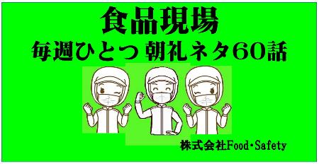
 | 店舗教育は短時間と整理されたポイント学習から ← 食品取扱者の日常教本

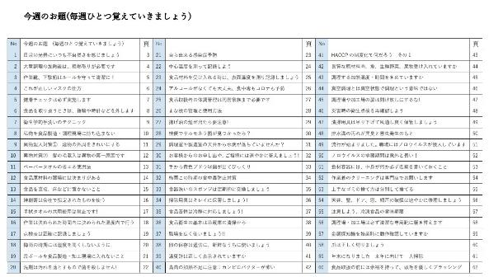
定価 ￥2,500円

2022年も残すところ2週間となりました。今年も多くの 工場や店舗の検査をしました。良い施設には、必ず 行き届いた心意気、サービスがありました。品質の基本には、お客様への安心と安全、また来ていただくための努力が見られました。接客する方々の多くは良いマナーをお持ちです。問題は経営者と従業員の接点となる店長やリーダーの力量です。来年はここに投資しましょう。WITHコロナ、上だけ見ていても、下だけ見ていてもだめですね

50 ノロウイルス関連情報
ノロウイルス指数平年より低いものの散発事故あり |  |  |  |  |  |  |  | 出典:東京都感染症情報センター
 |  |  |  |  |  |  |  | （最近５年間の週値の比較）

東京都は レベル3 全国平均 (レベル2) 4.96

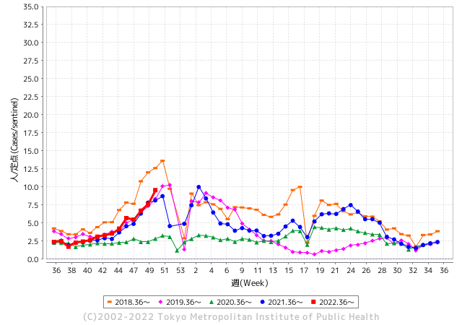
散発事故事例の報告例年より一ヵ月早い

 |  |  |  |  |  |  |  |  |  |  |  | レベル5

 |  |  |  |  |  |  |  |  |  |  |  | レベル4

 |  |  |  |  |  |  |  |  |  |  |  | レベル3

 |  |  |  |  |  |  |  |  |  |  |  | レベル2
GⅡ 49週 0例 |  |  |  |  | GⅡ 50週 0例 |  |  |  |  |  |  | レベル1
地方衛生研究所情報 |  |  | 傾向 |  | 出典：地方衛生研究所ネットワーク
ノロウイルスが流行しています |  |  |  |  |  |  |  | http://idsc.tokyo-eiken.go.jp/diseases/gastro/gastro/
 |  |  |  | 流行警報 | 警戒警報
 | 2022-12-25 |  | 低散発 | 定点観測値 |  | ▲:減少 | 今週のニュース（Noroｖｉｒｕｓ） (12/19-12/25)
都道府県名 | 流行 ☆増加 ★減少☆★1つで約1ポイント |  |  | 2022/49週 | 2022/50週 | 対前週 | 大量発症事故（業種／内容） 今週 , 色抜き(先週) |  |  |  | ニュースソース | 日時
北海道 | ☆ |  |  | 1.3 | 1.65 | 0.35 |  |  |  |  |  |  | 北海道
青森県 | ☆ |  |  | 2.26 | 2.6 | 0.34 |  |  |  |  |  |  | 青森県
岩手県 | ★ |  |  | 4.28 | 3.75 | ▲ 0.53 | 県は１５日、北上市内の認定こども園（園児１４４人、職員３６人）でサポウイルス、中部保健所管内の保育所（園児１３人、職員７人）でノロウイルスの感染性 |  |  |  | 岩手日日新聞社 | 2022-12-15 | 岩手県
宮城県 | ☆ |  |  | 2.55 | 2.98 | 0.43 |  |  |  |  |  |  | 宮城県
秋田県 | ★ |  |  | 1.42 | 1.24 | ▲ 0.18 |  |  |  |  |  |  | 秋田県
山形県 | ☆☆☆ |  |  | 4.31 | 7.1 | 2.79 |  |  |  |  |  |  | 山形県
福島県 | ☆ |  |  | 1.56 | 1.92 | 0.36 |  |  |  |  |  |  | 福島県
茨城県 | ☆ |  |  | 3.2 | 4.45 | 1.25 | 茨城県は15日、同県鹿嶋、守谷、坂東市の認定こども園や保育園で、感染性胃腸炎の集団発生があったと発表した。3施設で園児や職員計149人が嘔吐(おうと)や下痢の症状を訴えた。いずれも重症者はなく、全員が快方に向かっている。県感染症対策課によると、集団発生があったのは、認定こども園こじか(鹿嶋市)、そらまい守谷保育園(守谷市)、認定こども園小山保育園(坂東市)の3施設。 |  |  |  | 茨木新聞 | 2022-12-15 | 茨城県
栃木県 | ★ |  |  | 1.85 | 1.75 | ▲ 0.10 |  |  |  |  |  |  | 栃木県
群馬県 | ★ |  |  | 5 | 4.87 | ▲ 0.13 |  |  |  |  |  |  | 群馬県
埼玉県 | ☆ |  |  | 9.25 | 10.17 | 0.92 |  |  |  |  |  |  | 埼玉県
千葉県 | ☆ |  |  | 5.73 | 6.43 | 0.70 |  |  |  |  |  |  | 千葉県
東京都 | ☆☆ |  |  | 7.6 | 9.56 | 1.96 |  |  |  |  |  |  | 東京都
神奈川県 | ☆ |  |  | 5.16 | 5.9 | 0.74 | これまでの調査の結果、調理従事者と施設利用者の便からノロウイルスが検出されたこ と、医師から食中毒の届出があったこと、患者の症状がノロウイルスによる食中毒と一致 していること、患者の発症が一峰性であること並びに患者全員に共通する食事が当該施設 で提供された食事のみであることが判明しました。これらのことから本件は、当該施設に おけるノロウイルス食中毒対策が不十分であることが原因 |  |  |  | 川崎市公表 | 2022-12-24 | 神奈川県
新潟県 | ☆ |  |  | 2.13 | 2.63 | 0.50 |  |  |  |  |  |  | 新潟県
富山県 | ☆ |  |  | 3.66 | 4.38 | 0.72 |  |  |  |  |  |  | 富山県
石川県 | ☆ |  |  | 6.59 | 6.93 | 0.34 |  |  |  |  |  |  | 石川県
福井県 | ☆☆☆ |  |  | 10.39 | 14 | 3.61 |  |  |  |  |  |  | 福井県
山梨県 | ☆ |  |  | 2.71 | 2.83 | 0.12 |  |  |  |  |  |  | 山梨県
長野県 | ★ |  |  | 2.94 | 2.46 | ▲ 0.48 |  |  |  |  |  |  | 長野県
岐阜県 | ☆ |  |  | 1.98 | 2.45 | 0.47 |  |  |  |  |  |  | 岐阜県
静岡県 | ★ |  |  | 3.64 | 3.25 | ▲ 0.39 |  |  |  |  |  |  | 静岡県
愛知県 | ☆ |  |  | 3.43 | 4.16 | 0.73 |  |  |  |  |  |  | 愛知県
三重県 | ☆☆ |  |  | 4.91 | 6.43 | 1.52 |  |  |  |  |  |  | 三重県
滋賀県 | ☆ |  |  | 2.61 | 2.78 | 0.17 |  |  |  |  |  |  | 滋賀県
京都府 | ★ |  |  | 2.55 | 2.42 | ▲ 0.13 | 料理食べた21人からノロウイルス、食中毒で滋賀の飲食店を営業停止処分に - 京都新聞 滋賀県は２２日、彦根市清崎町の飲食店「かどや」の料理を食べた２～８６歳の３６人が下痢や吐き気などを訴え、うち２１人からノロウイルスを検出し… |  |  |  | 京都新聞 | 2022-12-22 | 京都府
大阪府 | ☆ |  |  | 3.69 | 4.14 | 0.45 |  |  |  |  |  |  | 大阪府
兵庫県 | ☆ |  |  | 3.85 | 4.75 | 0.90 |  |  |  |  |  |  | 兵庫県
奈良県 | ☆ |  |  | 2.59 | 2.79 | 0.20 |  |  |  |  |  |  | 奈良県
和歌山県 | ★ |  |  | 3.83 | 3.33 | ▲ 0.50 |  |  |  |  |  |  | 和歌山県
鳥取県 | ★ |  |  | 1.84 | 1.53 | ▲ 0.31 |  |  |  |  |  |  | 鳥取県
島根県 | ☆ |  |  | 3.39 | 4.26 | 0.87 |  |  |  |  |  |  | 島根県
岡山県 | ☆ |  |  | 4.46 | 4.89 | 0.43 |  |  |  |  |  |  | 岡山県
広島県 | ☆ |  |  | 4.46 | 4.9 | 0.44 |  |  |  |  |  |  | 広島県
山口県 | ☆ |  |  | 1.71 | 2.16 | 0.45 |  |  |  |  |  |  | 山口県
徳島県 | ★ |  |  | 4.09 | 3.04 | ▲ 1.05 |  |  |  |  |  |  | 徳島県
香川県 | ☆☆ |  |  | 2.54 | 4.07 | 1.53 |  |  |  |  |  |  | 香川県
愛媛県 | ★ |  |  | 4.89 | 4.19 | ▲ 0.70 |  |  |  |  |  |  | 愛媛県
高知県 | ★ |  |  | 1.52 | 1.15 | ▲ 0.37 |  |  |  |  |  |  | 高知県
福岡県 | ★ |  |  | 6.63 | 6.48 | ▲ 0.15 |  |  |  |  |  |  | 福岡県
佐賀県 | ★ |  |  | 3.57 | 2.96 | ▲ 0.61 |  |  |  |  |  |  | 佐賀県
長崎県 | ☆☆☆ |  |  | 3 | 5.39 | 2.39 |  |  |  |  |  |  | 長崎県
熊本県 | ★ |  |  | 6.48 | 6.4 | ▲ 0.08 |  |  |  |  |  |  | 熊本県
大分県 | ☆ |  |  | 8.11 | 8.61 | 0.50 |  |  |  |  |  |  | 大分県
宮崎県 | ☆ |  |  | 5.11 | 5.19 | 0.08 |  |  |  |  |  |  | 宮崎県
鹿児島県 | ☆ |  |  | 2.98 | 3.07 | 0.09 |  |  |  |  |  |  | 鹿児島県
沖縄県 | - |  |  | 1.33 | 1.33 | 0.00 |  |  |  |  |  |  | 沖縄県
全国 | ☆ |  |  | 4.38 | 4.96 | 0.58
 |  |  |  |  |  |  |  |  |  |  | 1 | 2
 |  |  |  | 今週 |  |  | 管理レベル「1」
 |  | 先週に比べて全国平均は |  |  |  | 4.96 | ：先週より | 0.58
 |  | 東京都は |  |  |  | 9.56 | ：先週より | 1.96
 |  | 最高指数は |  |  | 福井県 | 14.00 | 全国で10.00を超える都道府県数は |  | 2ヶ所 | 増減 | 1

2 | 9-10月、4月以降 施設の所在市町村で流行・食中毒が報告される定点観測値が5.00前後 |  |  |  |  | 【情報共有】 週間・情報収集/情報は毎週確認する 【常設】 嘔吐物処理セットの配備 【体調管理】従業員の健康状況を徹底し、不良者は調理・加工ラインより外す

50 衛生訓話
毎週 ひとつ 覚えていきましょう
今週のお題 (作業着のクリーニングは専門店でお願いします)
仕事が忙しいので、作業着がちょっと汚れていますが！！ →（Ａ君 退場です！！）
↓ 職場の先輩は以下のことを理解して わかり易く 指導しましょう ↓


 |  |  |  | 会社で決められたクリーニング交換の頻度は必ず守り、気持ち良く皆さんと一緒に作業してください。 ★作業着の目的 ①取り扱う食品を汚さない（衛生） ②製造機械、作業環境から作業者自身を守る。（労働安全） ③清潔感を職場に醸成させる。（労働環境） ④チームに連帯感を作る。（職場協調） ⑤作業性を高める。（生産性） 特に食品安全を意識するためには、日々の作業により着衣に付着した細菌が洗濯によりどの程度除菌されるか知っておく必要があります。

 | ★しっかりクリーニング+アイロンをすると付着菌は除菌されます。
 | （持ち帰り自宅で洗濯するのは止めましょう）

 | 電気洗濯機による洗浄試験 |  | 供試菌 病原性大腸菌
 |  | 厚さmm | 付着菌量(cfu/g) | 洗浄乾燥後の菌量(cfu/g) | 更にアイロン後の菌量(cfu/g)
 | Ｃｏｔｔｏｎ 100% | 0.17 | 1.6×１０５ | 0 | 0
 | Tetron Cotton | 0.12 | 8.0×１０４ | 0 | 0
 | Vinylon denim | 0.32 | 7.5×１０５ | 1.5×１０３ | 0
 | Vinylon Cotton | 0.28 | 7.3×１０５ | 0 | 0
 | Rayon 100% | 0.14 | 4.0×１０４ | 0 | 0 | 山本喜代三
 | Silk 100% | 0.09 | 1.4×１０５ | 4.0×１０２ | 0 | 防菌防黴学会 9,12,585

50 新型コロナウイルス情報
 |  | 新規感染者数 140週目 |  |  |  | コロナは既にWITHの時代、今年の冬が付き合い方の結論か

北半球が冬季に向かい世界的第６波の静かな足音が聞こえ始めている。 12月に入り米国、ブラジル、中国の新規感染者が増加している。また検査の陽性率ではイスラエルが急増している。新たな変異株の搭乗でなければよいが。 更に今感染拡大の中心は、東アジアにある。日本、韓国、台湾、東中国。 経済活動の再開、人の交流再開で感染は増えていく条件がそろっている。 ワクチンが行き届き、飲み薬の開発、抗原検査キットがいつでも手に入り、重篤感染者が0.1%程度、いよいよ2023年は、感染症改正となる。
*評価に値する政府のコロナ対策 第5回目ブースター接種の予定を明確にすべき時期!!
*世界は感染第6波リバウンドもピークインしている 今週は毎日58万人が新規感染状態。
 | 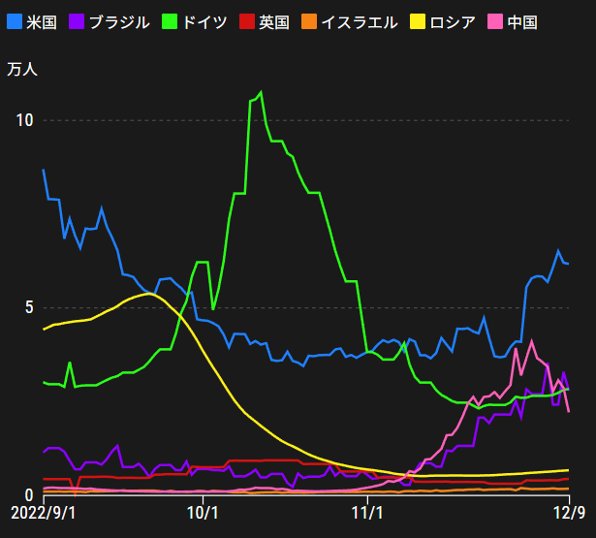
 |  | 今週の新型コロナ 新規感染者数 世界で414万人(対前週の増減 : 11万人増加)
 | 世界の新規感染者数: 414万人で感染持続 世界は第6波に向かうか? 北半球は冬に向かいインフルエンザとの同時流行に警戒。
 | コロナ・ワクチン接種予定と内容 (元阿部首相と菅前首相の最大の功績)
 |  |  |  |  |  |  |  |  |  |  |  |  |  |  | >
世界の感染率は1.02% : 0.01%減少
65歳以上の高齢者に肺炎発症による重度化リスクが高い
)
 |  | Reported 12/25 7:21 (前週より414万人) 世界は感染 第五波は終息中、アジアでは一部拡大傾向
 |  | https://gisanddata.maps.arcgis.com/apps/opsdashboard/index.html#/bda7594740fd40299423467b48e9ecf6

世界の増加率が上昇
o BA5・2
・ BQ1.1
 |  |  |  |  |  |  |  |  |  |  |  |  |  | 4,139,646
 |  |  | 現在の新型コロナウイルス感染者数 |  |  | 前週 | 患者数 | 対世界比% | 死者数 | 致死率 | 対前週増加率
 |  |  |  |  | Total | 652,823,186 | 656,962,832 | 100.0% | 6,678,293 | 1.02% | 100.6% | 前週からの増加数
 |  |  |  |  | 米国 | 99,887,614 | 100,371,552 | 15.3% | 1,090,204 | 1.1% | 100.5% |  | 4,139,646
 |  |  |  |  | カナダ | 4,476,968 | 4,497,810 | 0.7% | 49,139 | 1.1% | 100.5%
 |  |  |  |  | メキシコ | 7,174,464 | 7,221,051 | 1.1% | 331,013 | 4.6% | 100.6%
 |  |  |  |  | ブラジル | 35,869,526 | 36,092,845 | 5.5% | 692,652 | 1.9% | 100.6%
 |  |  |  | 感染制御地区 | ｱﾙｾﾞﾝﾁﾝ | 9,766,975 | 9,829,236 | 1.5% | 130,080 | 1.3% | 100.6%
 |  |  |  |  | チリ | 4,979,633 | 5,006,159 | 0.8% | 63,012 | 1.3% | 100.5%
 |  |  |  |  | 南アフリカ | 4,046,603 | 4,048,047 | 0.6% | 102,568 | 2.5% | 100.0%
 |  |  |  |  | トルコ | 16,919,638 | 16,919,638 | 2.6% | 101,203 | 0.6% | 100.0%
 |  |  |  |  | イラン | 7,560,389 | 7,560,731 | 1.2% | 144,673 | 1.9% | 100.0%
 |  |  |  |  | インド | 44,676,999 | 44,678,103 | 6.8% | 530,691 | 1.2% | 100.0%
 |  |  |  |  | パキスタン | 1,575,486 | 1,575,651 | 0.2% | 30,635 | 1.9% | 100.0%
 |  |  |  |  | ロシア | 21,401,586 | 21,450,076 | 3.3% | 385,411 | 1.8% | 100.2%
 |  |  |  |  | スペイン | 13,651,239 | 13,670,037 | 2.1% | 116,899 | 0.9% | 100.1%
 |  |  |  |  | フランス | 39,004,649 | 39,322,741 | 6.0% | 162,193 | 0.4% | 100.8%
 |  |  |  |  | ドイツ | 36,980,882 | 37,211,937 | 5.7% | 160,768 | 0.4% | 100.6%
 |  |  |  | 感染拡大地区 | 日本 | 27,002,378 | 28,138,882 | 4.3% | 55,027 | 0.2% | 104.2% | 日本は、世界第一位の増加率とはいえ、かなり沈静化してきている。 0コロナ政策変更で中国の感染状況が一気に悪化
 |  |  |  |  | 中国 | 4,215,617 | 4,375,031 | 0.7% | 16,667 | 0.4% | 103.8%

世界の第5波 BA5
 |  |  |  |  |  |  |  |  |  |  | 最近のBA5株では、1.1%以下です。こうなると感染症法の位置づけとしても5類季節性インフルエンザ相当が適当となります。 なお患者数は、全数把握は当然必要です。詳細な診断情報は、高齢者と基礎疾患を持つもの、更に12歳以下の学童や幼児の重症例が必要です。

第一波 第二波 第三波 第四波 第五波

 |  |  |  |  |  |  |  |  | 冬に向かい

 | 日本の感染症BCPステージ
 | フェイズ別 対策立案
 | 1. 地域的に発生していない段階
 | 2. 地域、顧客所在地に感染者が確認された段階
 | 3. 地域住民、同居者の参加団体に感染者が確認された段階 |  |  |  |  |  |  |  |  |  |  |  | 企業内に感染者が発見された場合の対応と手順が具体的に用意されていないとパニックになる。 準備が大勢。ステークホルダーへの告知も当然前提。
 | 4 職場で複数の濃厚接触者が判明した段階
 | 5. 3で複数もしくは感染が拡大する段階
 | 6. 従業員もしくはその家族に感染確認の段階
 | 7. 5で感染が収まらない段階
 | 7. パンデミック(大流行)宣言の段階

 | ・組織・連絡体制 ・社内、社外
 | 緊急連絡網 所轄保健所、公共機関との連帯
 | 現状リスクｺﾐﾆｭケーション、顧客への情報開示
 | ・予防体制 消毒材、マスク備品準備、就業前後の除菌 検温と報告
 | ・診療体制 もしもの場合の相談医療先の確保、連絡
 | ・就業体制の見直対策 感染者の発症時の業務継続対応
 | 病院、介護・老人施設への入室時の対応、営業車両の洗浄
 | ・長期間休業に対する対策 従業員のケア

 | フェイズ | 緊急連絡網 | 消毒材 | マスク | 検温 | 行動履歴整理 | 保健所 医療機関 | 顧客連絡 | 就業 体制 | 入館チェック | 従業員ケア | PCR検査確認
 |  |  |  |  | 37.5℃↑
 | 1 | 〇 |  |  |  |  |  |  |  | 〇
 | 2 | 〇 | 〇 | 〇 | 〇 |  |  |  | 〇* | 〇 |  |  | *テレワーク、隔日出勤
 | 3 | 〇 | 〇 | 〇 | 〇 |  |  |  | 〇 | 〇 | 〇
対策 | 4 | 〇 | 〇 | 〇 | 〇 | 〇 | 〇 | ★ | 〇 | 〇 | 〇 | 〇 | 無症状なら１週間経過と就業制限
 | 5 | 〇 | 〇 | 〇 | 〇 | 〇 | 〇 | 〇 | 〇 | 〇 | 〇 | 〇
 | 6 | 〇 | 〇 | 〇 | 〇 | 〇 | 〇 | 〇 | 〇 | 〇 | 〇 | 〇
 | 7 | 〇 | 〇 | 〇 | 〇 | 〇 | 〇 | 〇 | 〇 | 〇 | 〇 | 〇

 |  |  |  |  |  |  |  | ★PCR+

50 感染症統計
届出感染症 第三類 腸管出血性大腸菌 |  |  |  |  |  |  |  |  |  |  |  |  |  | 届出感染症 第三類 細菌性赤痢菌
全国 報告数推移 医療機関からの届出数 |  |  |  |  |  |  |  |  |  |  |  |  |  | 全国 報告数推移 届出患者数（人）
 | 1月 | 2月 | 3月 | 4月 | 5月 | 6月 | 7月 | 8月 | 9月 | 10月 | 11月 | 12月 | 合計 |  | 1月 | 2月 | 3月 | 4月 | 5月 | 6月 | 7月 | 8月 | 9月 | 10月 | 11月 | 12月 | 合計
12-21年月平均 | 65 | 56 | 64 | 102 | 185 | 405 | 615 | 875 | 565 | 363 | 207 | 130 | 3,633 | 12-21年月平均 | 10 | 10 | 15 | 8 | 11 | 10 | 9 | 12 | 10 | 20 | 12 | 12 | 137
 |  |  |  |  |  |  |  |  |  |  |  | 今週 |  |  |  |  |  |  |  |  |  |  |  |  |  | 今週
 |  |  |  |  |  |  |  |  |  |  |  | 44 |  |  |  |  |  |  |  |  |  |  |  |  |  | 1
2022年 | 81 | 39 | 72 | 89 | 258 | 416 | 554 | 568 | 579 | 328 | 165 | 120 | 3,269 | 2022年 | 0 | 5 | 4 | 1 | 1 | 1 | 1 | 1 | 0 | 0 | 0 | 1 | 15
2021年 | 81 | 48 | 71 | 128 | 171 | 350 | 569 | 553 | 458 | 306 | 220 | 229 | 3,184 | 2021年 | 1 | 2 | 1 | 0 | 0 | 0 | 1 | 1 | 0 | 1 | 0 | 0 | 7
2020年 | 112 | 85 | 60 | 97 | 95 | 305 | 544 | 449 | 475 | 505 | 219 | 98 | 3,044 | 2020年 | 16 | 1 | 19 | 3 | 13 | 1 | 2 | 2 | 0 | 24 | 4 | 2 | 87
2019年 | 84 | 100 | 77 | 80 | 236 | 438 | 631 | 752 | 523 | 427 | 253 | 136 | 3,737 | 2019年 | 7 | 7 | 13 | 3 | 8 | 11 | 5 | 11 | 9 | 9 | 20 | 37 | 140
2018年10月3日、山梨県内の宿坊を利用した2グループ42名が赤痢にかかりました。使用水や従事者からは赤痢菌が検出されておらず現在のところ感染源は不明です。
2018年 | 41 | 44 | 67 | 103 | 311 | 415 | 539 | 1,165 | 534 | 297 | 205 | 92 | 3,813 | 2018年 | 9 | 22 | 18 | 9 | 21 | 14 | 6 | 13 | 7 | 81 | 31 | 37 | 268
埼玉県と群馬県の総菜店で販売されたポテトサラダを食べた人が腸管出血性大腸菌O157に感染した、という集団食中毒に関するニュースが2017年8月21日以降、新聞やテレビで取り上げられました。
2017年 | 57 | 35 | 95 | 112 | 131 | 340 | 483 | 1339 | 614 | 349 | 236 | 68 | 3,859 | 2017年 | 19 | 12 | 8 | 12 | 7 | 15 | 16 | 12 | 16 | 6 | 12 | 6 | 141
2016年 | 68 | 42 | 44 | 75 | 135 | 448 | 507 | 808 | 795 | 313 | 246 | 143 | 3,624 | 2016年 | 9 | 16 | 12 | 6 | 7 | 14 | 9 | 14 | 9 | 9 | 8 | 7 | 120
2015年 | 71 | 97 | 61 | 105 | 198 | 442 | 790 | 674 | 594 | 275 | 133 | 108 | 3,548 | 2015年 | 7 | 13 | 12 | 11 | 12 | 15 | 20 | 15 | 15 | 20 | 9 | 7 | 156
2011年8月に外食チェーン店が原因とされた赤痢菌Shigella sonneiの広域集団感染事例が青森県、宮城県、山形県、福島県において発生した。本事例は、それとほぼ同時期に発生しておりその関連性が強く疑われた事例である。
※2022年 第50週（12/12～12/18） 現在 |  |  |  |  |  |  |  |  |  |  |  |  |  | ※2022年 第50週（12/12～12/18） 現在
*発行予定は2022年11月7日（月）です。 |  |  |  |  |  |  |  |  |  |  |  |  |  | *発行予定は2022年11月7日（月）です。
 | 腸管出血性大腸菌 |  | やや少ない |  |  |  |  |  |  |  |  |  |  |  | 赤痢 | 非常に少ない |  | コロナ渦
Ｈ２９／８月は非常に多かった

腸管出血性大腸菌
細菌性赤痢菌

 |  |  |  |  |  |  |  |  |  |  |  |  |  |  | 腸管系感染症は新型コロナウイルス予防の手洗い、手指消毒で
 |  |  |  |  |  |  |  |  |  |  |  |  |  |  | 圧倒的に感染防御できている

50 食品表示
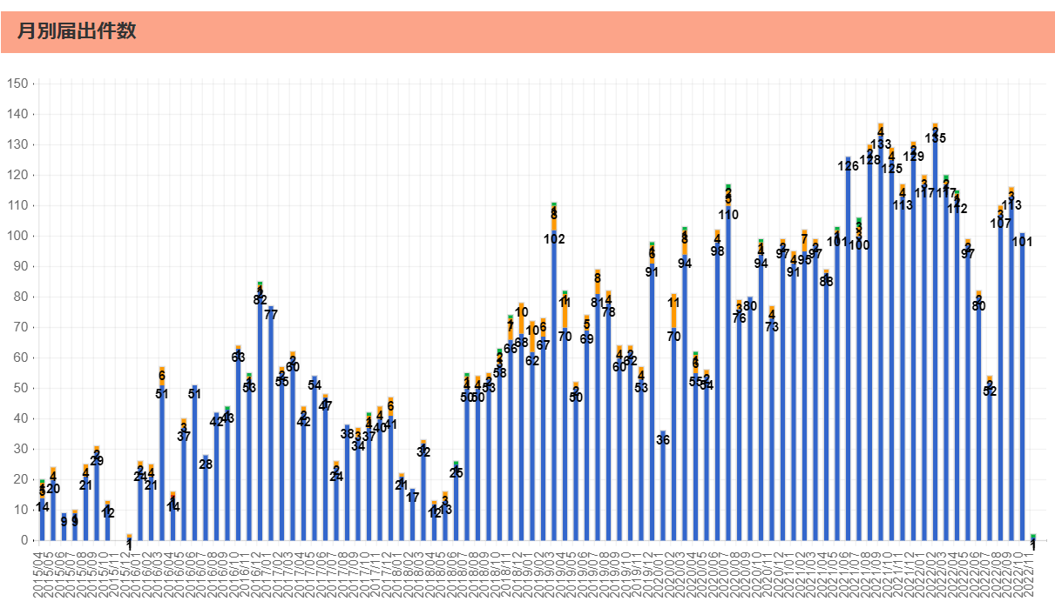
食品表示 (12/19-12/25)
尾鷲店 えびカツ 一部ラベル誤貼付で(えび)表示欠落
2022年12月20日に、イオン尾鷲店で販売した「えびカツ」において、「骨付き唐揚げ」のラベルを誤って貼り、特定原材料の「えび」が表示欠落したため、回収する。これまで健康被害の報告はない。(リコールプラス) 【対象】商品名:えびカツ ※誤って「骨付き唐揚げガーリック」のラベルを貼付 内容量:4個入り 形態 :パック入り 【JANコード】2719830401922 賞味期限 2022年12月20日 23時 ①販売地域:三重県尾鷲市周辺地域 ②販売先:イオン尾鷲店への来店客(店頭で販売) | ▶https://zoom.us/webinar/register/WN_9-ciXs0sQT2yGdb79VBoLQ
農産物検査法に基づく登録検査機関の改善命令及び業務停止命令に係る聴聞の実施について
農林水産省は、農産物検査法（昭和26年法律第144号。以下「法」という。）に基づく登録検査機関である一般財団法人日本穀物検定協会（法人番号3010005018629。東京都中央区日本橋兜町15番6号。以下「穀物検定協会」という。）が、不適正な農産物検査等を行った事実を確認しました。 このことにより、法第23条の規定に基づく改善命令及び法第24条第2項の規定に基づく農産物検査の業務停止命令を行うことが適当であると判断したことから、法第32条及び行政手続法（平成5年法律第88号）第13条第1項に基づき、穀物検定協会を当事者とする公開での聴聞を実施することとしましたので、お知らせします。 <参考> 令和4年12月23日農林水産省プレスリリース https://www.maff.go.jp/j/press/syouan/kansa/221223.html
クルミの食品表示、急ピッチ アレルギー症例が急増 消費者庁２５年４月から義務化方針
消費者庁が遅くとも２０２５年４月からクルミを特定原材料として食品表示を義務づける方針を示したことを受け、クルミを含む加工品を製造・販売する関係団体や小売店は、メーカーなどへ周知を進めている。じんましんやせき、息苦しさなどアレルギー症例の増加が確認されたためだ。患者らは「安全・安心につながり、食事の幅も広がる」と期待を寄せる。 産地 生産者に周知徹底 「信濃くるみ」で知られる国内有数のクルミ産地・長野県東御市にある道の駅「雷電くるみの里」。駅長の清水徳美さん（６９）は、２年後の表示義務化について「これまで通り生産者らに周知を進めていく」と語る。同駅では現在、微量でもクルミを使った商品には表示しており、義務化の流れが決まった６月から周知を進める。 クルミを原材料にした菓子などを製造するメーカー各社でつくる全日本菓子協会も、会員に義務化の方針を周知する。担当者は「特定原材料の表示にとどまっていたメーカーは、表示の変更に向けて一層準備を進めることになる」と話す。 消費者庁の実態調査によると、アレルギー発症の原因とされる品目で上位の鶏卵、牛乳、小麦の症例数は横ばい。だが、クルミやアーモンドといった「木の実類」は増え続けている。 特にクルミの増加は著しく、短時間でアレルギー症状が出る「即時型」でクルミが原因とされたのは１２年度の４０件から２１年度には４６３件と１０倍超になった。複数の症状が強く出るアナフィラキシーショックも、同年度比で約１５倍と激増している。
食物アレルギー、発症の1割でショック症状 増える子ども、死亡例も - 朝日新聞デジタル
食物アレルギーは、乳幼児から大人まで幅広い世代でみられるアレルギー症状の一つ。大人をふくめた全体の人数は把握されていないが、文部科学省がこれまで実施した2度の大規模調査では、食物アレルギーがある小中高校生は2004年は全体の2・6%（約32万9千人）だったのが、13年は4・5%（約40万8千人）に増えた。文科省は今年、再び同様の調査を実施しており、結果がまとまり次第、公表する。命にかかわるアナフィラキシーショック 複数の症状が同時かつ急激に現れる全身性のアレルギー反応を「アナフィラキシー」と言う。さらに血圧が下がり、意識がもうろうとするような場合はアナフィラキシーショックで、すぐに対応しないと命にかかわる。 ショック状態にある人の救命率は、アドレナリンをいかに早く投与できるかどうかで大きく変わる。屋外で発症するケースが多く、すぐ医療機関にかかれないため、アドレナリンの自己注射「エピペン」を打つのが有効だ。
アサリ１３５５トン産地偽装 広島市の業者に是正指示 - 産経ニュース
広島市は２０日、１３５５トンの輸入アサリを熊本県産と偽って納品先に販売したとして、同市安佐南区の水産卸売業者「東亜交易」（９月に解散し、清算会社に移行）に対し、食品表示法に基づく表示の是正を指示したと発表した。市食品保健課によると、同社は少なくとも昨年４月１日～１２月２９日、仕入れ先から韓国産や中国産と知らされていたにもかかわらず、熊本県産と表示して販売した。昨年秋、農林水産省によるＤＮＡ検査の結果、外国産が混入している可能性が高いとされた。市が今年６～１２月に立ち入り調査を実施し、産地偽装が発覚した。

なお、情報提供ページは提供者側により短期間で削除される場合もあります。予めご了解ください。

